画面
機能設計書 |  | システム名 | プロジェクト名 | 登録日付 |  | 更新日付
 |  | Biz-X POTTS
画面レイアウト |  | サブシステム名 | 機能名名 | 登録担当者 |  | 更新担当者
 |  | 入荷 | 入荷確定データ出力

 | 画面レイアウト

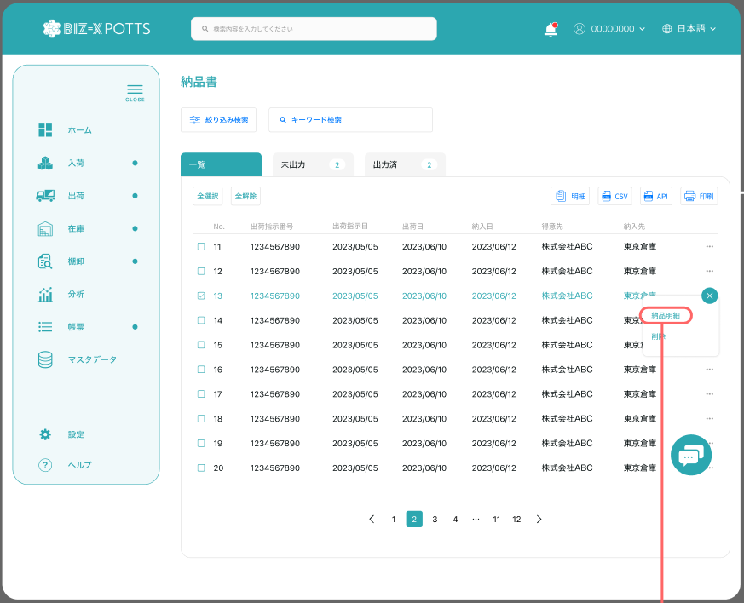

入荷確定データ出力

入荷予定日

 |  |  |  |  | 功能包括：检索，CSV出力

